Thời gian xử lý ảnh
Tên file | Input | Thời gian (s) | Output | Số điểm G-code
1.jpg |  | 2.091 | 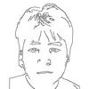 | 741
 |  | TỔNG: 2.091 giây

